Sheet1
Bijlage 8: Overzicht drukwerk

1. Stationary drukwerk in PMS
Id. | Soort | Info | Voorbeeld afbeelding | Afmeting | Papier | (Voorheen) Jaarlijkse afname* | Maximale levertermijn in werkdagen | Afname 2024 | Afname 2023
1.1 | Briefpapier | Zuyd werkt met één soort briefpapier. Hierop is alleen het vignet voorgedrukt. De naam van de afdeling of faculteit, contactgegevens, referentienummers et cetera worden geprint via WhiteOffice, het centrale correspondentiesysteem dat Zuyd gebruikt en dat geïnstalleerd is op de computers van alle medewerkers. Dit heeft kostenbesparende en logistieke voordelen. |  | A4 (210 x 297 mm) | 90 grams wit Red Label | 50,000 | 4 | 2,000 | 10,000
1.2 | Enveloppen | Binnen Zuyd worden zes soorten enveloppen gebruikt: - DinC5 met venster - DinC5 zonder venster - DinC4A zonder venster - EC4A zonder venster - EC4A met venster - E4A4 met venster |  | Diverse maten | 90/120 grams wit Watteau met striplock | 44,000 | 5 | 16,500 | 11,900
1.3 | Badgevellen | - |  | 210 x 297 mm | 160 grams wit Highwhite focus card | 500 | 2 | 775 | 450
1.4 | Tafelnaambordjes | - |  | 2,54 cm x 2,54 cm x 1 mm | 250 grams wit Highwhite focus card | 1,000 | 2 | 625 | 1,400
1.5 | Waardepapieren: | De volgende type waardepapieren worden uitgegeven door Zuyd: • Getuigschrift • Certificaat niet CROHO • Certificate • Bewijs van Deelname • Certificate of Participation • Blanco volgvel De waardepapieren worden besteld via een daarvoor bestemd aanvraagformulier dat gedownload kan worden vanaf de intranetpagina van Zuyd. Het ingevulde formulier wordt vanuit één centrale plek (in dit geval dienst Marketing en Communicatie) aangeleverd bij de drukkerij. Alle soorten worden voorzien van het Zuyd logo en de naam in rode Luxor Folie 392. De waardepapieren worden door Zuyd beprint en voorzien van een uniek (volg)nummer. | Geen voorbeeld beschikbaar | A4 | 160 grams wit Multibusiness 90 grams wit Multibusiness Alle soorten voorzien naam in rode Luxor Folie 392 | 63,000 | 4 | 11,000 | 2,350 | exclusief diplomapapier
1.6 | Visitekaartjes | De visitekaartjes worden besteld via de daarvoor bestemde bestelmodule. Zie 3. Extra diensten voor meer informatie over deze module. |  | 8,5 x 5,5 cm | 250 grams wit Highwhite focus card | 5,000 | 4 | 4,300 | 2,300
1.7 | Omslagmappen* | H. Omslagmappen* Zuyd heeft 4 soorten omslagmappen in haar assortiment: • Groot logo op voorblad, met brede rug • Groot logo op voorblad, met smalle rug • Klein logo op voorblad, met brede rug • Klein logo op voorblad, met smalle rug De omslagmappen zijn niet voorgevouwen. Groot logo, smalle rug |  | 210 x 297 x 2 mm, 30 gram | enkele ril 250 grams Highwhite focus card dubbele ril 250 grams Highwhite focus card | 12,000 | 2 | 3,300 | 2,700
1.8 | Kaarten | - Begeleidendkaartje 1000 gr, 320 x 160 mm | 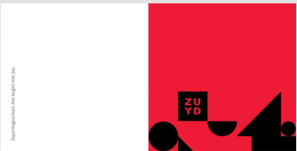 | 320 x 160 mm | Dubbelzijdig | 1,000 | 4
1.9 | Notitieblok | Zuyd heeft 3 soorten schrijfblokken in haar assortiment: - A4 - A5 - A7 | 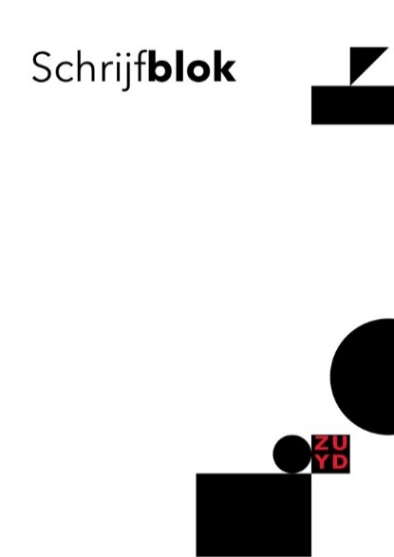 | 210 x 148 mm | 50 pagina’s | 2,250 | 4 | 840 | 1,450
1.10 | Wenskaart | - |  | 160 x 160 mm | Enkele ril 250 grams Highwhite focus card | 150 | 2 | 680 | 0
2. Commercieel drukwerk
Het commercieel drukwerk bestaat grofweg uit twee onderdelen: brochures, flyers, e.d. en periodieken (magazine). Brochures, flyers e.d. Brochures en flyers worden zowel offset gedrukt als digitaal geprint, afhankelijk van de oplage. Voor de verschillende middelen worden verschillende diktes papier gebruikt. Jaarlijks worden globaal de volgende oplages gedrukt/geprint:
Id. | Soort | Info | Voorbeeld afbeelding | Afmeting | Papier | Jaarlijkse afname* | Maximale levertermijn in werkdagen | Afname 2024 | Afname 2023
2.1 | Flyer | - | 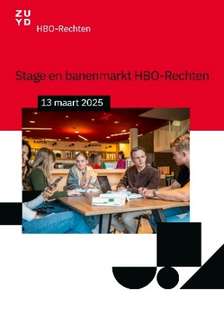 | Digitaal printen

 |  |  |  | Offset drukken
 |  |  |  | A5, dubbelzijdig | 170/250 gr | 14,000 | 5 | 3,250 | 1,400
2.2 | Factsheet | - | 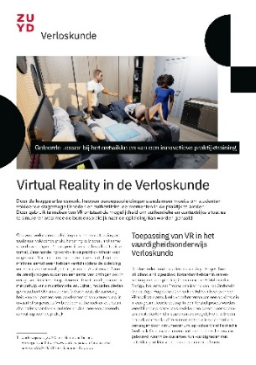 | Digitaal printen

 |  |  |  | Offset drukken
 |  |  |  | A4, dubbelzijdig | 250 gr | 22,000 | 5 | 8,000 | 8,050
2.3 | Folder | - | 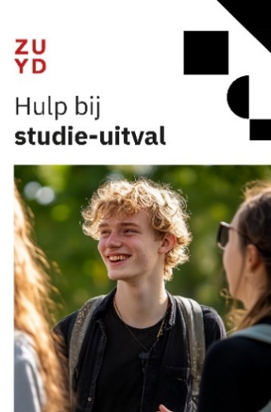 | Digitaal printen

 |  |  |  | Offset drukken
 |  |  |  | diverse omvang |  | 2,700 | 5 | 15,000 | 14,000
2.4 | Brochure | - | 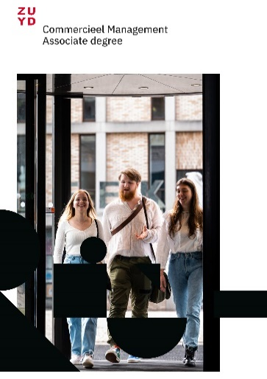 | Diverse omvang | 170 gr | 1,350 | 5 | 27,000 | 16,835

2.5 | Poster | - | 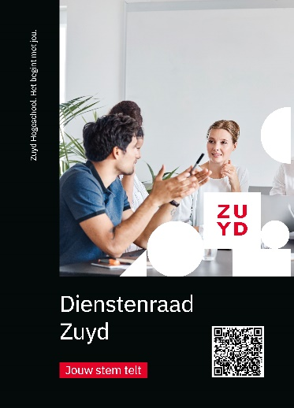 | Digitaal printen
 |  |  |  | Posters diverse | 90/200 gr | 10 | 4 | 2000 | 1375

2.6 | Drieluik | - |  | Offset drukken
 |  |  |  | A3, dubbelzijdig | 170 gr | 4,500 | 5 | 200 | 60
Zuyd geeft jaarlijks een aantal magazines uit. Jaarlijks worden ongeveer de volgende oplages gedrukt:
Id. | Soort | Info | Voorbeeld afbeelding | Afmeting | Papier | Jaarlijkse afname* | Maximale levertermijn in werkdagen | Afname 2024 | Afname 2023
2.7 | Fundament | Allumni magazine Hotel Management School Maastricht | 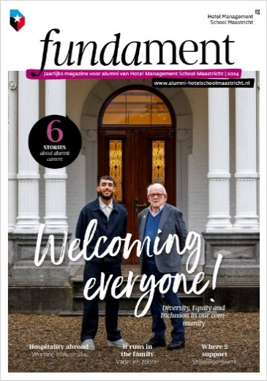 | A4, 32 pagina’s | Omslag 150 grs, binnenwerk 115 grams | 7,500 | in overleg | 8,500 | 8,250
2.8 | Studiekeuzebrochure | - | 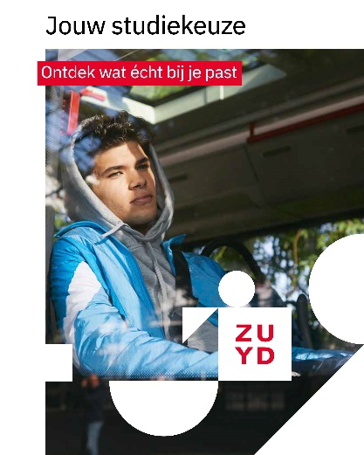 | A4, 20 pagina’s | 170 grams | 6,300 | in overleg | 3,800
3. Extra diensten
Bestelfaciliteit De leverancier is verantwoordelijk voor het bijhouden van voorraden. De leverancier moet op basis van zijn voorraad de maximale levertermijnen kunnen waarborgen. Via een webapplicatie is zichtbaar wat er op voorraad ligt. Specifieke mogelijkheden van deze applicatie. Elke gebruiker kan terug zien: • Bestelgeschiedenis: een overzicht van alle eerder geplaatste bestellingen. • Opgeslagen taken: een overzicht van alle eerdere bestellingen. Bij eenzelfde volgende bestelling hoeft men niet opnieuw alle velden in te vullen. • Dossiers: vaak gebruikte bestanden kunnen hier worden opgeladen om er toegang toe te nemen wanneer men een bestelling plaatst. • Adresboek • Status bestelling • Profiel: hier staan persoonlijke gegevens zoals naam, functie, contactgegevens, etc. Daarnaast geldt voor Zuyd Hogeschool als belangrijke voorwaarde dat de huisstijl volledig is geïntegreerd in een aparte applicatie. Dit betekent dat gewerkt wordt met vergrendelde sjablonen voor diverse standaard drukwerkproducten, zoals briefpapier, enveloppen, flyers, posters en visitekaartjes. Opleidingen, diensten en faculteiten moeten zelfstandig bestellingen kunnen plaatsen op basis van deze vooraf opgemaakte sjablonen. Binnen de sjablonen zijn uitsluitend specifieke invulvelden beschikbaar (zoals titel, locatie, datum of contactgegevens), zodat gebruikers geen ontwerpbeslissingen hoeven te nemen. De structuur en opmaak – ook van bijvoorbeeld visitekaartjes – is volledig geautomatiseerd en afgestemd op de visuele identiteit van Zuyd, waarbij vaste elementen en onderscheid tussen verplichte en optionele informatie zijn vastgelegd. Dit maakt het bestelproces laagdrempelig en gebruiksvriendelijk, en waarborgt tegelijkertijd de uniformiteit, herkenbaarheid en professionele uitstraling van alle communicatie-uitingen van Zuyd Hogeschool. Herdruk Ten behoeve van herdrukken bewaart de drukkerij de drukbestanden (pdf’s) in haar archief. Huisstijlbewaking De drukkerij is bekend met de huiss

Aanvullende informatie:
*De genoemde aantallen zijn indicatief bepaald op basis van de huidige afname aantallen. Aan de genoemde aantallen kunnen geen rechten worden ontleend.

